ДЗ_2
 | Мышь | Клавиатура | Джойстик |  | Ограничения
Прибыль | 800.00 ₽ | 1,100.00 ₽ | 900.00 ₽ |  | РВ <=13 000
Рабочее время | 0.2 | 0.3 | 0.24 |  | МВ <= 3000
Машинное время | 0.04 | 0.055 | 0.04
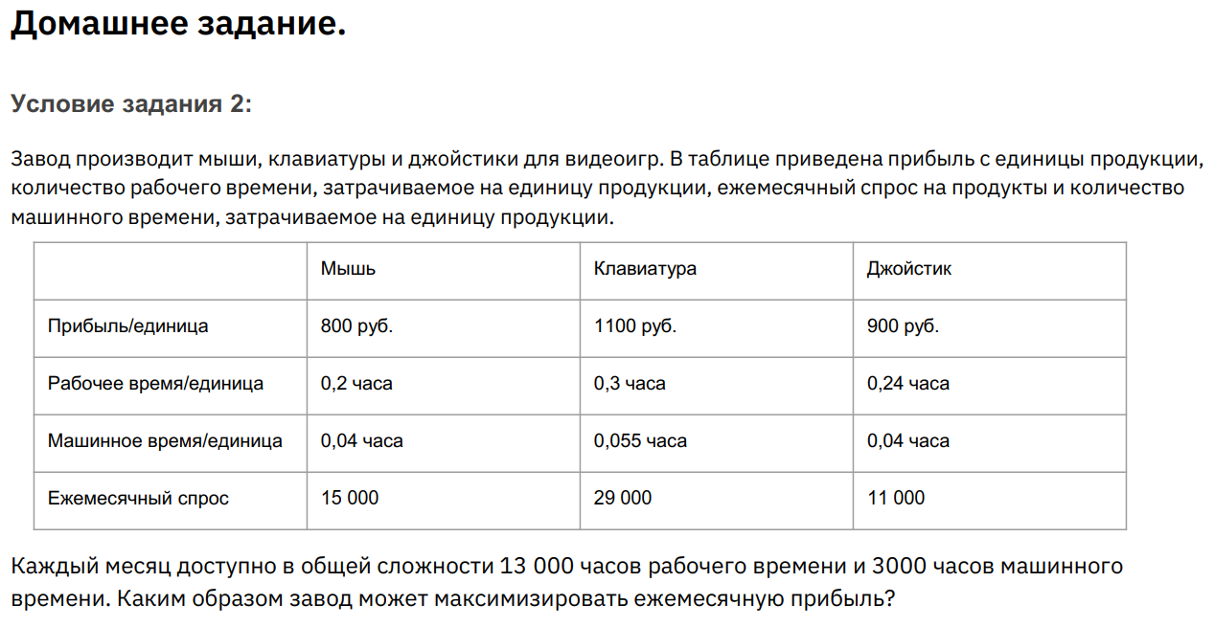
Ежемесячный спрос | 15000 | 29000 | 11000
Выполняемость | 100% | 85% | 100%
Единиц продукции | 15000 | 24533.333333 | 11000
Прибыль общая | 48,886,666.67 ₽
Суммарно РВ | 3000 | 7360 | 2640 | 13000
Суммарно МВ | 600 | 1349.3333333 | 440 | 2389.3333333

